Sheet1
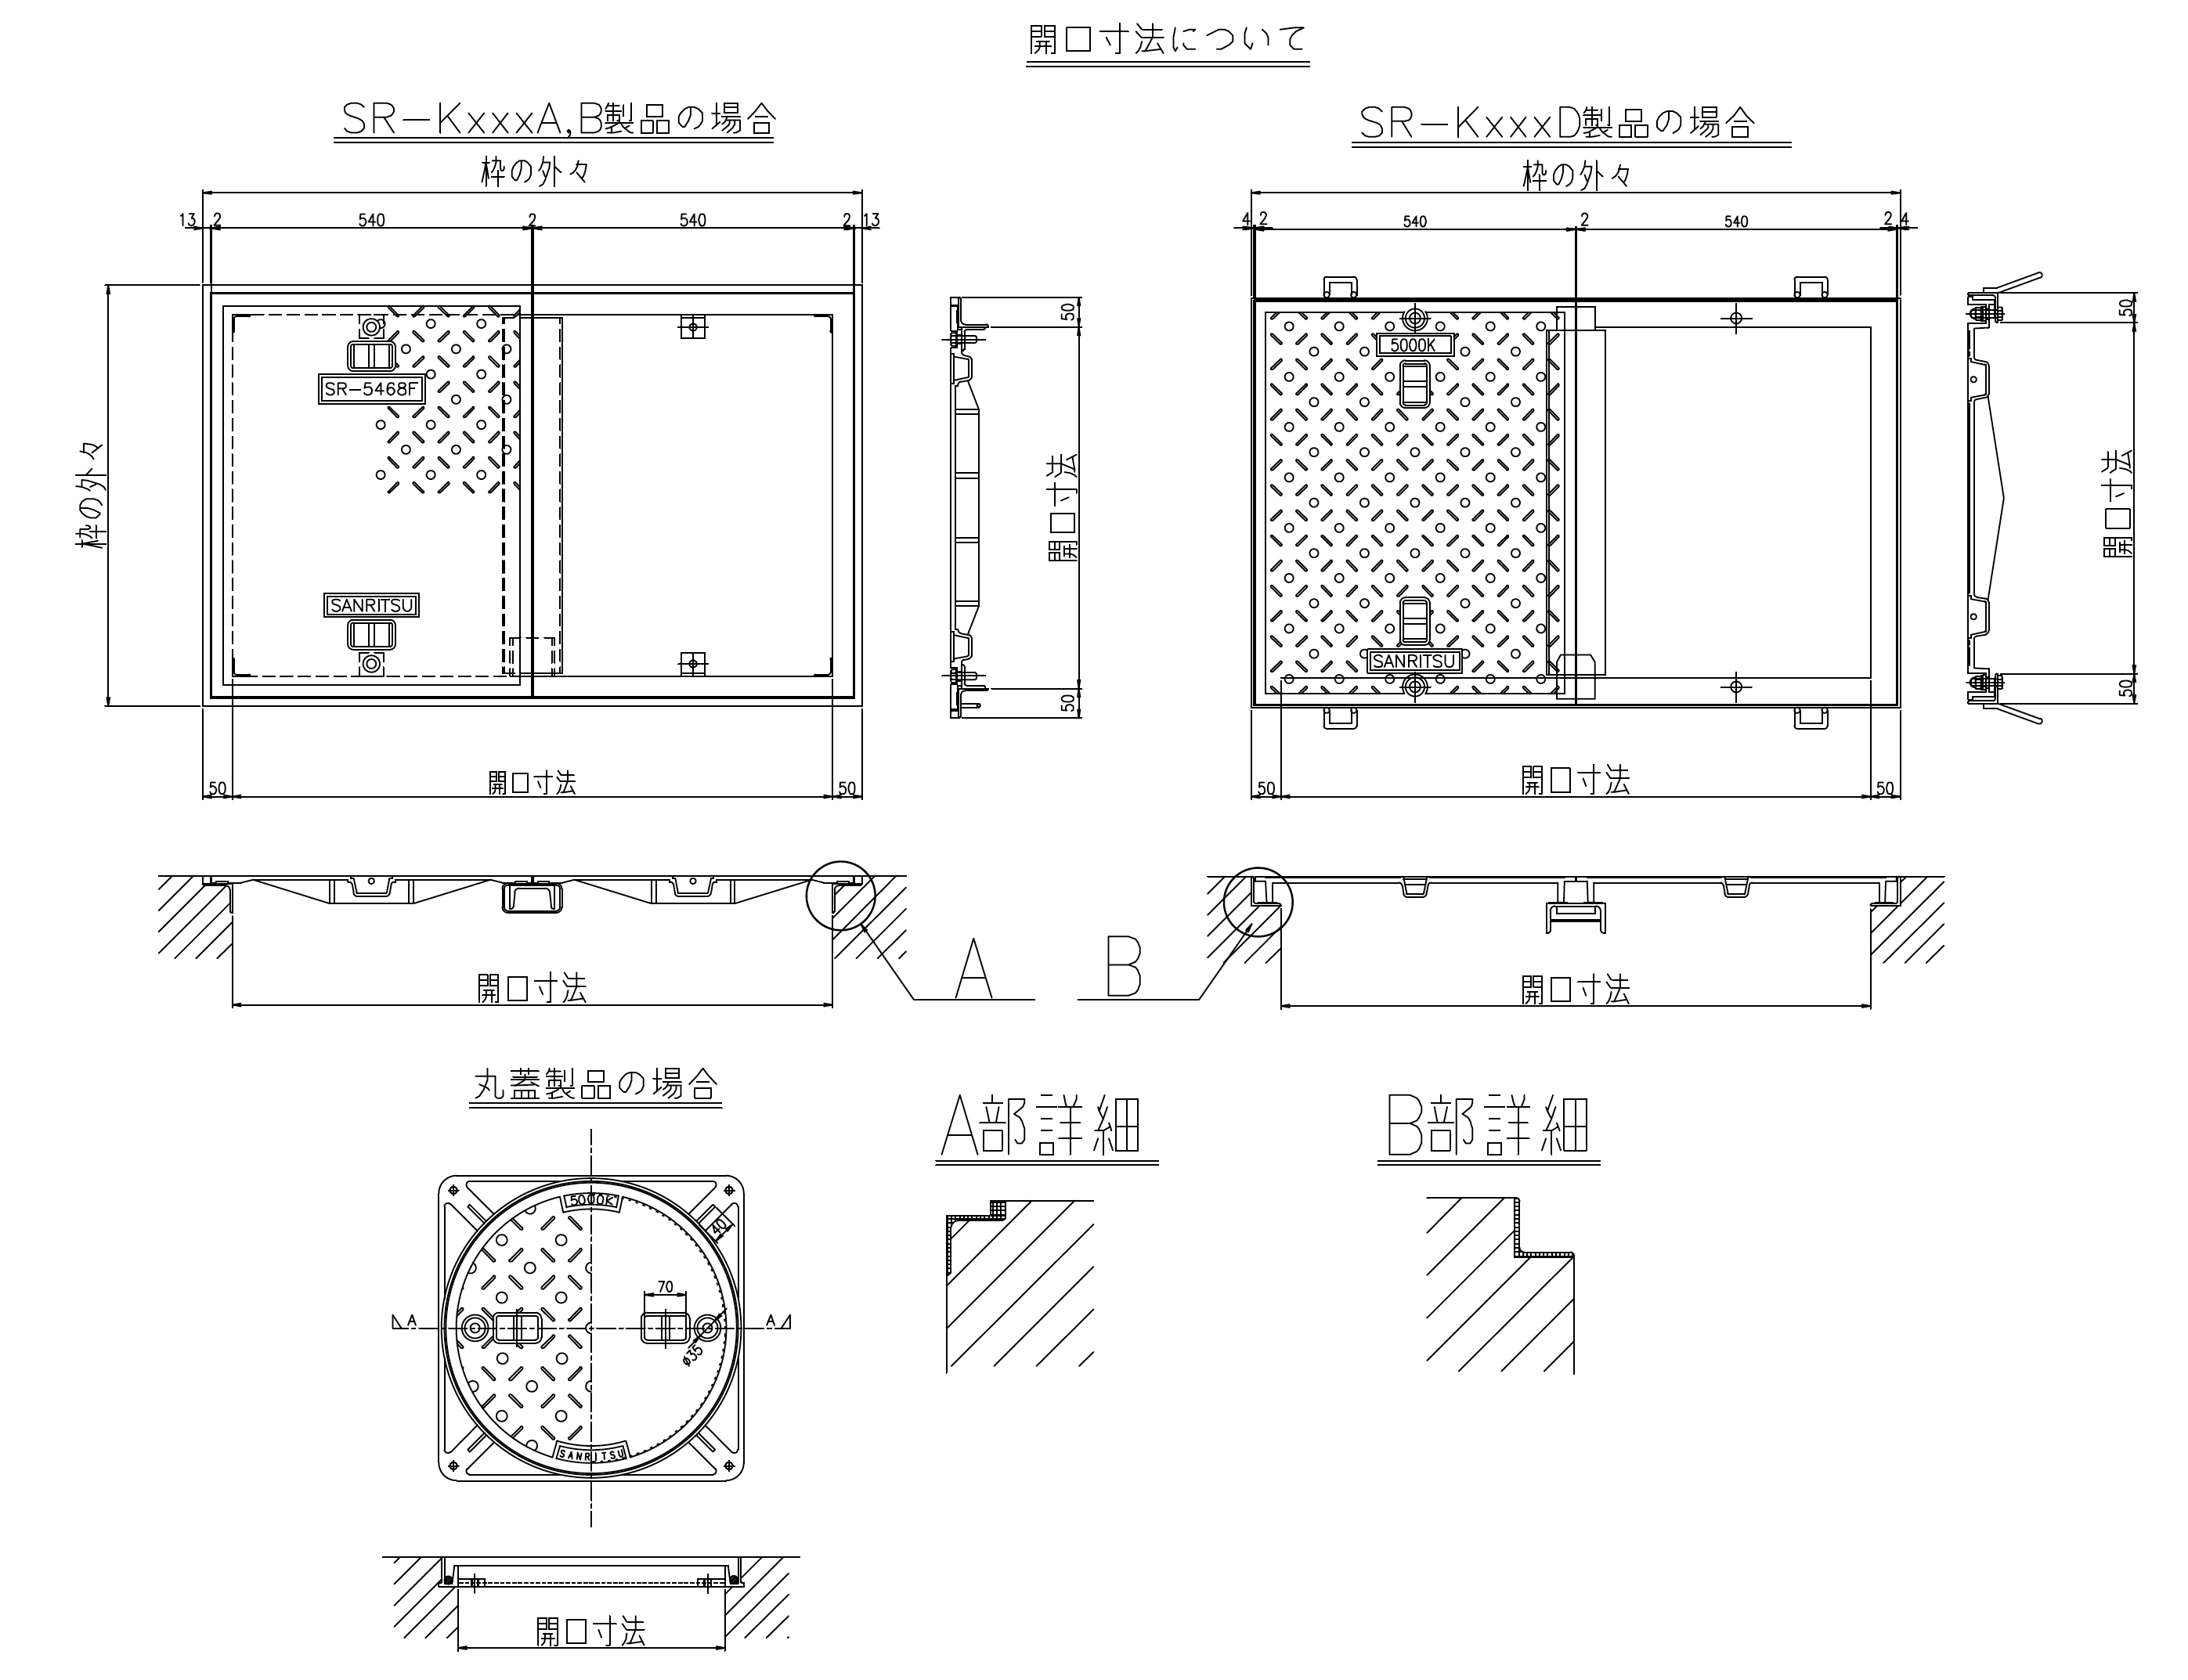
見積依頼書

 |  |  | * は必須項目です。

 |  | ご依頼日 | 2023-03-01 |  |  | 受付番号 当社記入欄

 |  | 会社名 |  |  |  | 電話

 |  | 担当者名 |  |  |  | FAX

 |  | *ﾒｰﾙｱﾄﾞﾚｽ

 |  | 住所

 |  | 希望納期

 |  | 納品住所

◆ 寸法範囲欄に寸法位置を記載してください

 |  |  |  |  | * ご希望の蓋の材質

№ | 既設・設計開口寸法 |  |  |  | 荷重 (相当) | 蓋 | 枠 | 必要数量 （組）
 | 寸法範囲 | 長辺(㎜) | 短辺(㎜) | 蓋高(㎜) |  | 表面処理 | 表面処理
1 | 枠内々(開口寸法) | 1680 | 2000 | 50 | T-14 |  | 樹脂塗装 | 4
2
3
4
5
 | ※寸法範囲は、枠の「内々」又は「外々」のどちらかをご選択ください
 | ※蓋高（H）は、不明な場合は無記入で構いません。

【その他のお問合せ】 質問事項などございましたら、ご記入下さい。

※【製作物の流れ】見積提示 ⇒ 注文依頼 ⇒ 総額の50％を入金 ⇒ 図面製作 ⇒ 図面承認 ⇒ 製作 ⇒ 残50％を入金 ⇒ 納品
※【入金について】製作物を注文された方に限り、残金50％の入金を納品後に変更することも出来ます。

